明细
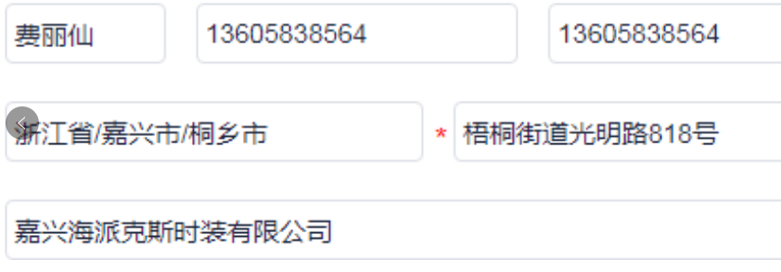
睿 颢 发 货 清 单
（RecallPackaging Delivery List）
 |  |  | Shipping Date 发货日期: | 2024-11-30
 |  |  | 快递单号: | SF3110216397933

ORDER NR | Item Code | ARTICLE | Colour | Size | Order Qty | Back-up Qty | Total Qty | Carton #/Total | Net Weight (kg) | Gross Weight (kg) | REMARK
订单号 | 产品型号 | 款号 | 颜色 | 尺码 | 订单数 | 备品数 | 总实发数 | 总箱数\箱号 | 净重（公斤) | 毛重（公斤) | 备注(CM)
27658-D | 白色普通条码洗标 中国产地 (care label ) | 4786-501 | 712 | 1 | 497 | 25 | 522 | 1/1 | 2 | 2.4 | 20*20*30
 |  |  |  | 2 | 621 | 31 | 652
 |  |  |  | 3 | 869 | 43 | 912
 |  |  |  | 4 | 793 | 40 | 833
 |  |  |  | 5 | 779 | 39 | 818
 |  |  |  | 6 | 723 | 36 | 759
27658-D | 白色普通成分标 (component label) | 4786-501 | 712 |  | 4282 | 214 | 4496
27658-D | 白色普通成分标 (component label) | 4786-501 | 712 |  | 4282 | 214 | 4496
27658-D | 白色普通成分标 (component label) | 4786-501 | 712 |  | 4282 | 214 | 4496
27658-D | 白色普通成分标 (component label) | 4786-501 | 712 |  | 4282 | 214 | 4496
合计 |  |  |  |  | 21410 | 1071 | 22481

